Sheet1
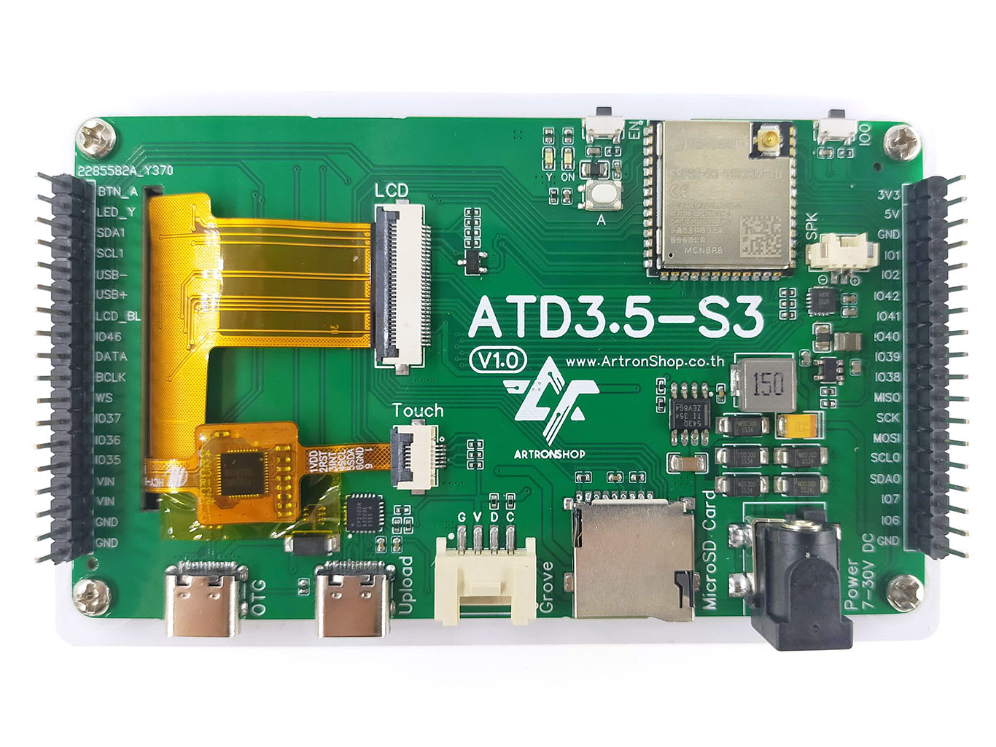

1 | ADC1_3 | IO4 | 3.3V
2 | ADC1_4 | IO5 | 5V
3 | SDA1 | IO15 | GND
4 | SCL1 | IO16 | IO1 | ADC1_0
5 | USB DN | IO19 | IO2 | ADC1_1
6 | USB DP | IO20 | IO42
7 |  | IO3 | IO41
8 |  | IO46 | IO40
9 |  | IO47 | IO39
10 |  | IO48 | IO38
11 |  | IO45 | IO13 | MISO
12 |  | IO37 | IO12 | SCK
13 |  | IO36 | IO11 | MOSI
14 |  | IO35 | IO9 | SCL0
15 |  | VIN | IO8 | SDA0
16 |  | VIN | IO7
17 |  | GND | IO6
18 |  | GND | GND

3.3V
GND
IO8
IO9

SDA0
SCL0

